606 DC
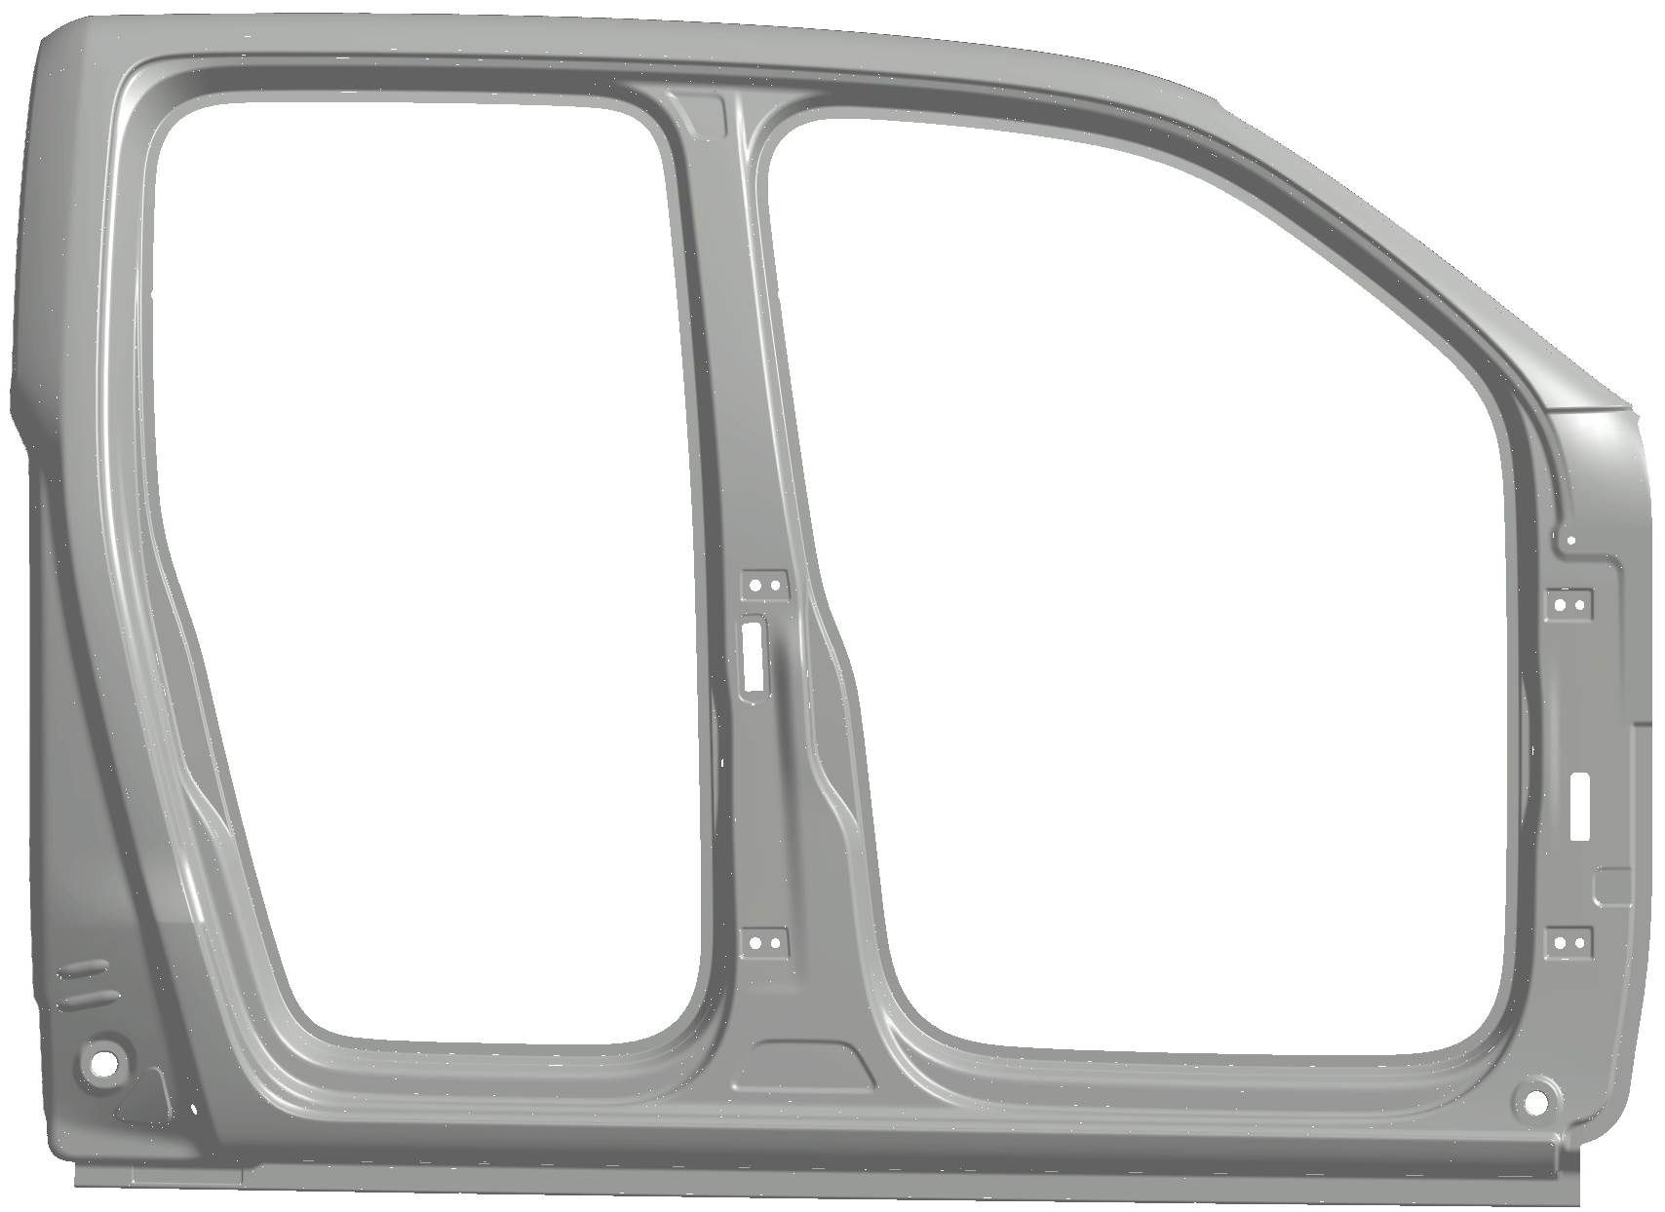
 | A | B | C | D | E | F | G | H | I | J | K | L | M | O | P | Q | R | S | T
1
2
3
4
5
6
7
8
9
10
11
12
13

606 SC
